Cara Pengguanaan Adjustment SO
Adjustment Sales Order (SO) untuk SO yang sifatnya Installment / Cicilan dan Termin /Down Payment sudah bisa di lakukan oleh user melalui NAV Report.
Menu ada di :
Logistic >Penjualan>Sales Order (SO) – Adjustment
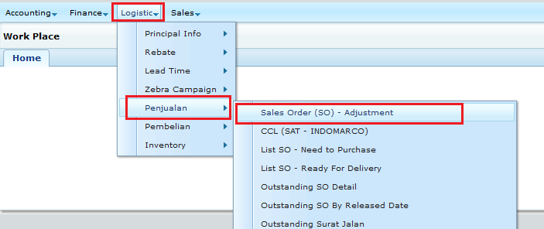

Cara menggunakannya :

Ada 5 bagian yang perlu diisi :
1 | No. Sales order (SO) |  |  | Diisi dengan No SO yang ingin di Adjust.

2 | Jenis Payment |  |  | di bagi menjadi
 | a | Installment (Monthly) |  |  | Cicilan yang pembayarannya setiap bulan
 | b | Installment (Quarterly) |  |  | Cicilan yang pembayarannya setiap quanter / per 3 bulan
 | c | Installment (Semesterly) |  |  | Cicilan yang pembayarannya setiap semester / per 6 bulan
 | d | Installment (Yearly) |  |  | Cicilan yang pembayarannya setiap tahun
 | e | Down Payment |  |  | Pembayaran termin / DP

3 | Jumlah Installment / Persen DP
 | - | Jika pada bagian “Jenis Payment” diisi dengan Installment maka bagian ini di isi berapa kali cicilan akan di lakukan.
 |  | Cheked Box / Centang pada "Jenis Payment" ini harus selalu dalam posisi Ter- Checked / Ter - Centang

 | - | Jika pada bagian “Jenis Payment” diisi dengan "Down Payment" maka bagian ini di isi dengan persentase dari Down Payment tersebut.
 |  | Cheked Box / Centang pada "Jenis Payment" ini :
 |  | ~ | Jika di- Checked / di - Centang, perhitungan Nilai Outstanding SO di ambil dari Nilai Persentase kolom ini Atas Nilai FULL SO nya
 |  | ~ | Jika di- UnChecked / TIDAK di - Centang, perhitungan Nilai Outstanding SO di ambil dari Nilai Outstanding SO apa adanya.

4 | Tgl. Estimasi Realisasi |  |  | Hanya diisi jika pada bagian “Jenis Payment” diisi dengan "Down Payment"
 | Jika Jenis Payment : Installment
 |  | Tidak Perlu di isi
 |  | Karena untuk “Jenis Payment” yang Installment “Tgl. Estimasi Realisasi” akan di hitung otomatis.
 |  | Cara perhitungannya :
 |  | Cicilan pertama akan diambil dari SO tersebut sesuai Rumusan penentuan Estimasi Realisasi point 2 (lihat sheet "Rumusan")
 |  | Kemudian Cicilan selanjutnya di hitung otomatis sesuai dengan jenis Installment dan jumlah installmentnya.

 | Jika Jenis Payment : Down Payment
 |  | Jika Kolom "Tgl. Estimasi Realisasi" di-isi, maka "Menggunakan Tgl. CCL" harus di UnChecked / TIDAK di-Centang dan Kolom "Tambahan Hari" diisi 0 (Nol)
 |  | Jika Kolom "Tgl. Estimasi Realisasi" dikosongkan, maka "Menggunkan Tgl CCL" harus di Cheked / di - Centang dan Kolom "Tambajan Hari" bisa di isi 0 (Nol) atau lebih besar dari 0(Nol)
 |  | Cara perhitungannya :
 |  | Cara penentuan Tgl. Estimasi Realisasi bia dilihat sheet "Rumusan"

5 | Keterangan
 | Hanya diisi jika dibutuhkan saja, dan kolom ini akan muncul di Laporan Outstanding SO (Logistic)

Catatan Penting :

Berikut adalah beberapa CASE penggunakan / tata cara penginputan jika "Jenis Payment" nya adalah "Down Payment"

1 | Jika Invoice DP SO diakui sebagai "Sales Revenue" secara Management
 | Misal : | SOxxx1 dengan nilai Rp. 1,000,000,000 memiliki termin sbb :
 |  | DP 30% | Rp. 300,000,000 |  | Sudah di Invoice dan diakui sebagi "Sales Revenue" secara Management
 |  | DP 60% | Rp. 600,000,000 |  | Belum Di Invoice, Tgl Estimasi Invoice adalah : Mengikuti CCL + 7 Hari
 |  | DP 10% | Rp. 100,000,000 |  | Belum Di Invoice, Tgl Estimasi Invoice adalah : 30 November 2023

 | Input Adjustmen SO untuk DP 60%
 |  | Persen DP di- Cheked / di - Centang maksudnya Nilai Outstanding SO = 60% dari Nilai Total SO

 | Input Adjustmen SO untuk DP 10%
 |  | Persen DP di- Cheked / di - Centang maksudnya Nilai Outstanding SO = 10% dari Nilai Total SO

2 | Jika Invoice DP SO TIDAK diakui sebagai "Sales Revenue" secara Management
 | Misal : | SOxxx2 dengan nilai Rp. 1,000,000,000 memiliki termin sbb :
 |  | DP 30% | Rp. 300,000,000 |  | Sudah di Invoice dan masih sebagai Uang Muka
 |  | DP 60% | Rp. 600,000,000 |  | Belum Di Invoice, Tgl Estimasi Invoice adalah : Mengikuti CCL + 7 Hari
 |  | DP 10% | Rp. 100,000,000 |  | Belum Di Invoice, Tgl Estimasi Invoice adalah : 30 November 2023

 | Input Adjustmen SO untuk DP 60%
 |  | Persen DP di- Cheked / di - Centang, Kemudian Nilai Persen di-isi 0 (NOL) maksudnya Nilai Outstanding SO = 0
 |  | Mengapa dilakukan demikian, tujuan agar secara Laporan Outstanding SO, SO tersebut hanya muncul SO nya tanpa Nilai karena Nilainya akan terkumpul di akhir penagihan.

 | Input Adjustmen SO untuk DP 10%
 |  | Persen DP di- Un Cheked / TIDAK di - Centang, maksudnya Nilai Outstanding SO diambil dari Nilai Outsatnding SO apa adanya
 |  | Mengapa dilakukan demikian, tujuan agar secara Laporan Outstanding SO, SO tersebut dengan Nilai Outstanding apa adanya yaitu Jika Rp.700,000,000. Tetapi Jika DP60% sudah dibuat maka menjadi Rp.100,000,000.

Jika Invoice Uang Muka nya sudah di buat oleh Accounting maka SO Adjustment tersebut harus di hapus.

